상품제안서
핏단추 쿨레쉬 기능성 카라 반팔 티셔츠 | 상품코드: S27599

 |  |  |  |  |  |  | 02-713-8555 | www.synergygift.co.kr
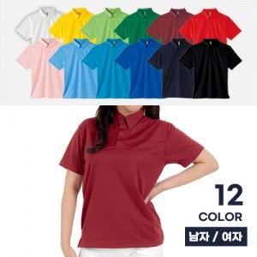

【상세/제작정보】

【인쇄/포장옵션】 | 실크 / OPP(비닐)

【공급단가】 | 수량 | 50~ | 100~ | 500~ | 1,000~ | 2,000~
*VAT별도 | SS~2L | 12,740원 | 12,060원 | 11,680원 | 11,110원 | 10,920원
 | 3L~4L | 13,650원 | 12,950원 | 12,540원 | 11,930원 | 11,730원

【상품 URL】 | https://www.synergygift.co.kr:443/src/goods_detail.php?gdno=27599

